상품제안서
양면 방수 감성 체크 무늬 돗자리 피크닉 매트 100x145 | 상품코드: F28786

 |  |  |  |  |  |  | 02-412-0044 | www.easy1.co.kr
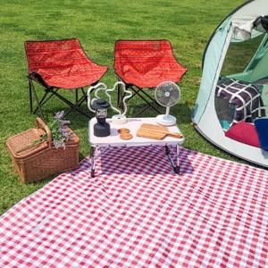

【상세/제작정보】 | 인쇄 별도 문의 스티커 제작및 부착 비용 별도 문의. (사이즈, 팩 유무 )옵션 별 가격 상이합니다. 별도 문의 주시거나 따로 등록된 제품 설명 페이지 참고 바랍니다.

【인쇄/포장옵션】 | / 포장불가능

【공급단가】 | 수량 | 100~ | 300~ | 500~ | 1,000~ | 3,000~
*VAT별도 | 단가 | 4,920원 | 4,830원 | 4,710원 | 4,630원 | 4,510원

【상품 URL】 | https://dev.easy1.co.kr:443/src/goods_detail.php?gdno=28786

